位置図
（参考図面）社会資本整備総合計画
 |  |  |  | 平成30年3月2日
計画の名称 | 北九州市における憩いと賑わいに資する緑と公園づくりの推進
計画の期間 | 平成27年度 ～ 平成31年度 （5年間） | 交付対象 | 北九州市
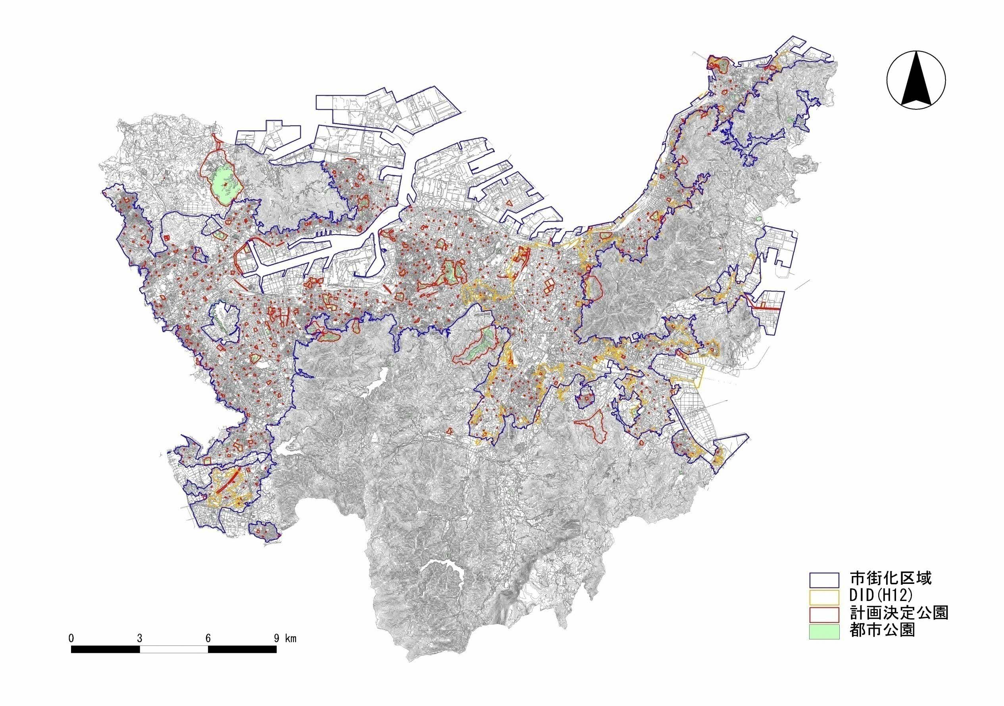

A-2
都市公園事業
・響灘緑地

A-4
吸収源対策公園緑地事業
・学研北部2号公園

A-3
Ｐ－ＰＦＩ事業
・勝山公園

A-6
緑地保全事業
・本城特別緑地保全地区

Ｄ-1
地籍調査
・本城特別緑地保全地区

A-1
都市公園事業
・帆柱公園

A-4
吸収源対策公園緑地事業
・城野駅北1,2号公園

A-4
吸収源対策公園緑地事業
・城山緑地

